PD
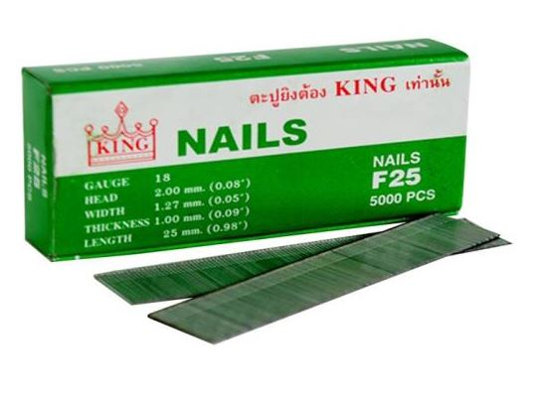
เลขที่ SKU : 01-001-040 วันที่ : 15/01/2024
1. ข้อมูลสินค้า |  |  |  | รูปสินค้า
ประเภท (กลุ่มหลัก) | ตะปูยิง | ประเภท (กลุ่มรอง) | F
ชื่อภาษาไทย | ตะปู F25 KING | ชื่อภาษาอังกฤษ
รหัสสินค้า | 01-001-040 | Barcode | 8855852000041
สถานะสินค้า | A | รหัสทีมขาย
รุ่น (Model) |  | ยี่ห้อ | KING
สีตัวสินค้า | เงิน | สีของบรรจุภัณฑ์ | เขียว
ทำจากวัสดุ | เหล็ก | ประเทศผู้ผลิต | PRC
ผู้ผลิต | S45 ตะปู JADE

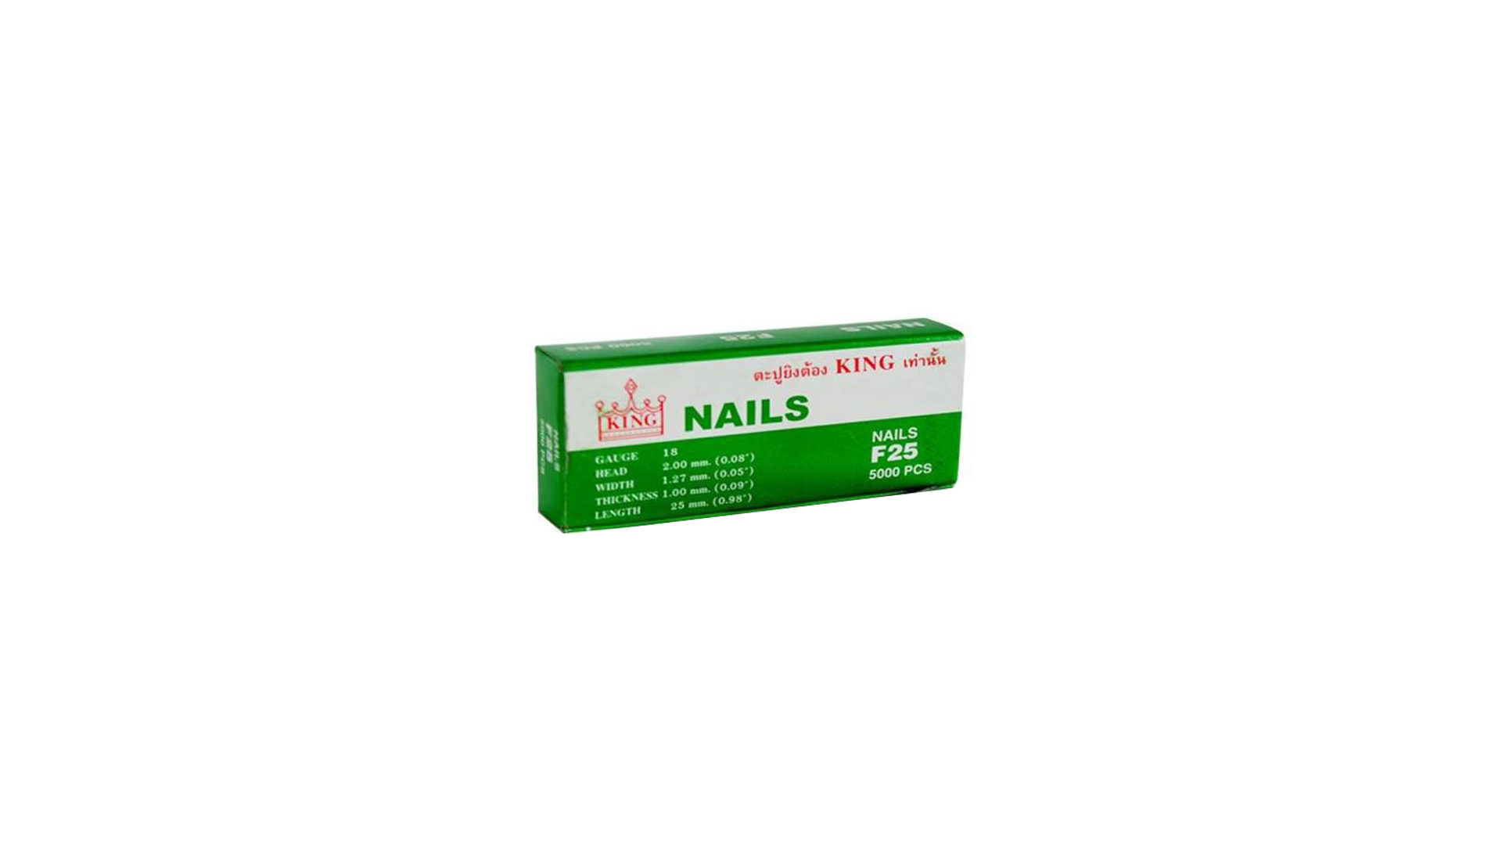
2. คุณสมบัติ |  |  |  | รูปบรรจุภัณฑ์
บรรจุตะปู | 5,000 นัด

3. รายละเอียดบรรจุภัณฑ์
ขนาดสินค้า (ซม.) | 0.2x0.2x2.5 (ไม่รวมบรรจุภัณฑ์) | น้ำหนักสินค้า (กก.) | 0.02 (ไม่รวมบรรจุภัณฑ์)
ขนาดกล่อง 1 (ซม.) | 12.9x5.4x2.6 | ขนาดบรรจุ (กล่อง) | 5000 กล่อง
ขนาดกล่อง 2 (ซม.)
 |  | น้ำหนักรวมสินค้า (กก.) | 0.3
บาร์โค้ดกล่อง | 28855852000045 | ขนาดลัง (ซม.) | xx
ขนาดบรรจุ (ลัง) |  | น้ำหนักลังรวมสินค้า (กก.)
 |  |  |  | อุปกรณ์ภายในกล่อง
4. อุปกรณ์ภายในกล่อง
- ตะปู

5. วิธีการใช้งาน
ตะปูสำหรับยิงแผ่นไม้ กรอบรูป ตู้ งานไม้ไผ่ แผ่นอัด โลงไม้ ฝ้า กระเบื้อง เป็นต้น

6. จุดเด่น จุดขาย ของสินค้า
ตะปูขาเดี่ยวขนาดความยาว 25 มิลลิเมตร ผ่านการรับรองมาตรฐาน ISO 9001:2000 การออกแบบตะปูให้บรรจุใส่ปืนลมได้ง่าย วัสดุเหล็กคุณภาพสูง ไม่บิดเบี้ยวเสียทรง ทนทานต่อแรงอัดกระแทก และสึกกร่อน กระบวนการผลิตจากโรงงาน ใช้งานมั่นใจ


7. การรับประกัน |  |  |  | รูปลังสินค้า
ระยะเวลารับประกัน (เดือน) | 0 ระบุ
ประเภทการรับประกัน
เงื่อนไขการรับประกัน

8. ข้อมูล สคบ.
ชื่อสินค้า | ตะปู F25 KING
ผลิตจากประเทศ | PRC
จัดจำหน่ายโดย | บริษัท คิงบางกอก อินเตอร์เทรด จำกัด
 | 541,543,545 ซอย 39/1 แขวงท่าแร้ง เขตบางเขน กรุงเทพมหานคร 10220
 | เลขประจำตัวผู้เสียภาษี: 0105545012035 สำนักงานใหญ่ | โทรศัพท์: 02-509-3850 | โทรสาร: 02-509-3856 |  |  | รูป Barcode

บรรจุ | 5,000 นัด
วิธีการใช้ | ตะปูสำหรับยิงแผ่นไม้ กรอบรูป ตู้ งานไม้ไผ่ แผ่นอัด โลงไม้ ฝ้า กระเบื้อง เป็นต้น
คำเตือน | ควรเลือกประเภทและขนาดตะปูให้เหมาะสมกับการใช้งาน
ราคา | ระบุ ณ จุดขาย
วันที่ผลิต

9. ข้อควรระวัง
คำเตือน | ควรเลือกประเภทและขนาดตะปูให้เหมาะสมกับการใช้งาน
ข้อแนะนำในการใช้งาน | ห้ามใช้งานผิดประเภท

